Taller 4 de Java Basico 1 y 2
Taller 4

1. Desarrolle un algoritmo que realice la sumatoria de los números enteros comprendidos entre el 1 y el 10, es decir, 1 + 2 + 3 + …. + 10.

Inicio
X=0
Suma=0
X=X+1
Suma=Suma +X
X=10
Suma
Fin
NO
ALGORITMO |  |  |  | RESULTADO |  | RESULTADO | DIAGRAMA DE FLUJO
1 | Inicio | Inicio |  | X=0 | X=X+1 | 1
2 | Declaracion de variables | X=0 , Suma = 0 | Definir contador como entero, suma | X=1 | X=X+1 | 2
3 | Asignar contador | X=X+1 | contador <- 1 Hasta 10 | X=2 | X=X+2 | 3
4 | Asignar Acumulador | Suma =Suma + X | suma <- suma + contador | X=3 | X=X+3 | 4
5 | Decision SI | X=10 |  | X=4 | X=X+4 | 5
6 | Realizar la suma | X=X+1 | suma <- 0 | X=5 | X=X+5 | 6
7 | Decision NO | No sume y vuelva a iniciar |  | X=6 | X=X+6 | 7
SI
8 | Fin para decision SI | Fin para decision SI |  | X=7 | X=X+7 | 8
9 | Fin | Fin | FinPara | X=8 | X=X+8 | 9
 |  |  |  | X=9 | X=X+9 | 10
 |  |  |  | X=10 | X=X+10
 |  |  |  |  |  | 55

2. Se debe realizar el mismo ejercicio con FOR y con WHILE ( Desarrolle un algoritmo que realice la sumatoria de los números enteros comprendidos entre el 1 y el 10, es decir, 1 + 2 + 3 + …. + 10.)

Inicio
i=10
Suma
Fin
FOR
ALGORITMO |  |  | JAVA |  |  |  | DIAGRAMA DE FLUJO
1 | Inicio | Inicio | public class Main { public static void main (String[] args) { int sumatoria = 0; for (int i= 1; i<= 10; i++) { sumatoria += i; } System.out.println("La sumatoria es: " + sumatoria); } }
2 | Declaracion de variables | int i=1
3 | Decision -Condicion SI | i<=10
SI
NO
4 | Instrucciones-Acumulador | Suma =Suma + i
5 | Incremento- | i++
6 | Realizar la suma | sumatoria +=i;
7 | Decision -Condicion NO | Decision -Condicion NO
i =i+1
Suma=Suma +i
8 | Fin | Fin

Inicio
X=0
i=1
while(i<=10)
X=10
Suma
Fin
NO
WHILE
ALGORITMO |  |  | JAVA |  |  |  | DIAGRAMA DE FLUJO
1 | Inicio | Inicio | public class Main { public static void main (String[] args) { int sumatoria = 0; int i = 1; while(i<= 10){ sumatoria += i; i++; } System.out.println("La sumatoria es: " + sumatoria); } }
2 | Declaracion de variables | Sumatoria = 0, i=1
3 | instrucción | while(i<= 10){
4 | Asignar contador | sumatoria += i
5 | Incremento- | i++
6 | Decision -Condicion NO
7 | Fin

si

1 FOR
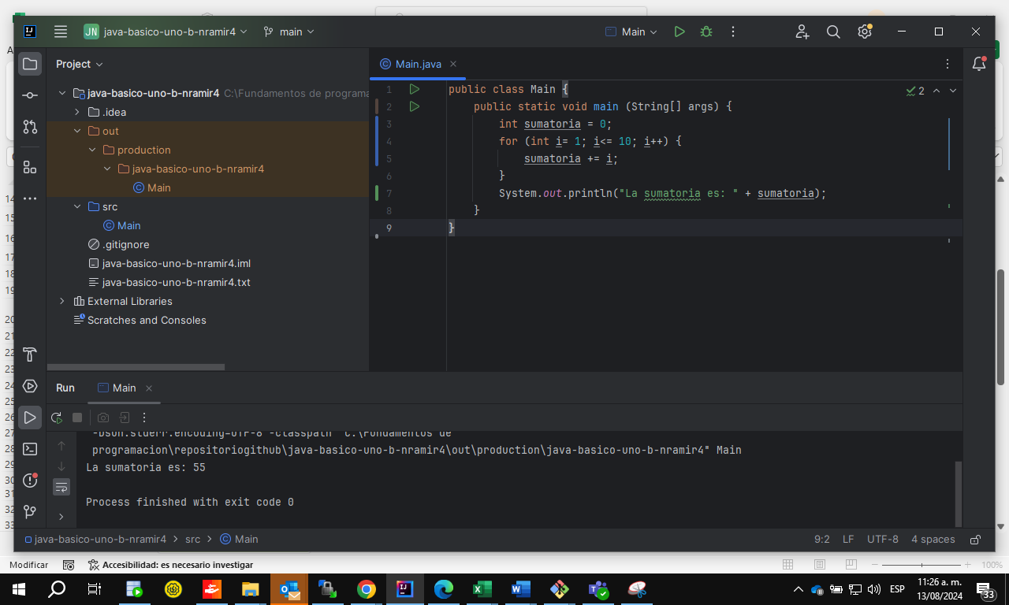

2 WHILE
